Sheet1
提 案 書

クリーンギフトセット NXG-20 |  | 参考上代 | ¥2,000 | 販売価格
 |  | （税別） |  | （税別）
【JAN】 | 4562121883918
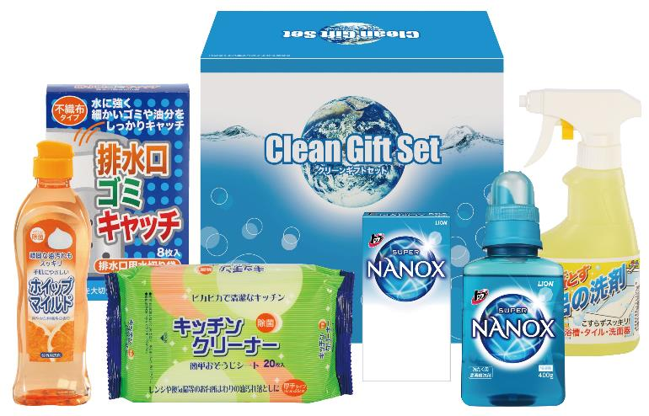 |  |  | 【商品番号】 6373 【パッケージサイズ】 211×194×106mm・1530ｇ 【個装形態】 化粧箱入 【入数】 12 【セット内容】 ライオントップナノックス（400g）×1・ライオントップナノックス（10g×3包）×1・ホイップマイルド（台所洗剤・250ml）×1・お風呂の洗剤スプレー（300ml）×1・キッチンクリーナー（20P）×1・排水口ゴミキャッチ（8P）×1 【商品説明】 生活の必要品がボリューム満点のセットです 【備考】 6点セット 【生産国】 日本・中国

